상품제안서
엠보극세사 삼면쿠션담요 | 상품코드: F20117

 |  |  |  |  |  |  | 02-412-0044 | www.easy1.co.kr
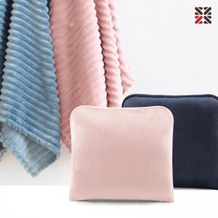

【상세/제작정보】 | <p><span style="background-color: rgb(255, 255, 255); font-family: dotum; font-size: 13px;">베이지 단종요청합니다</span>​</p><p>&nbsp;</p>

【인쇄/포장옵션】 | 실크, 자수 / OPP(비닐)

【공급단가】 | 수량 | 200~ | 500~ | 1,000~ | 3,000~ | 5,000~
*VAT별도 | 단가 | 9,180원 | 8,840원 | 8,500원 | 8,160원 | 7,950원

【상품 URL】 | http://www.easy1.co.kr/src/goods_detail.php?gdno=20117

